Startmenue
BHKW-WP-Plan
Copyright © 2003-2025
Dipl.-Ing. (FH) Friedhelm Steinborn
Steinborn innovative Gebäude-Energieversorgung
http://www.Ihr-BHKW-Berater.de
Lizenzen
Menü aufrufen
Version 1.25.000 / Januar 2025
Programm Neustart
Projekt speichern
Projekt öffnen
Projekt: BHKW_Höfingen_Erneuerung_20kWel

Für neue Projektstruktur im Menü Projekt Update durchführen !

Wärmebedarf berechnen
Strombedarf berechnen
Solare Erzeugung
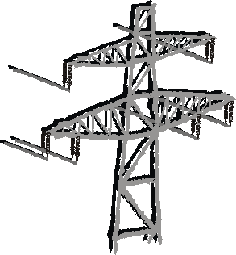


Wärme- und
Stromerzeugung

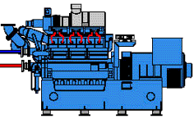


Erlöse aus der
Stromproduktion
Wirtschaftlichkeit
berechnen
Emissionen
berechnen
Bericht
drucken
BHKW-Plan
beenden

 |  | 0.050000000745 | 0.050000000745 | 0.050000000745 | 0.050000000745 | 0.050000000745 | 0.050000000745 | 0.050000000745 | 0.050000000745 | 0.050000000745 | 0.050000000745 | 0.050000000745 | 0.050000000745 | 0.050000000745 | 0.050000000745 | 0.050000000745 | 0.050000000745 | 0.050000000745 | 0.050000000745 | 0.050000000745 | 0.050000000745 | 0.050000000745 | 0.050000000745 | 0.050000000745 | 0.050000000745 | 0.050000000745 | 0.050000000745 | 0.050000000745 | 0.050000000745 | 0.050000000745 | 0.050000000745 | 0.050000000745 | 0.050000000745 | 0.050000000745 | 0.050000000745 | 0.050000000745 | 0.050000000745 | 0.050000000745 | 0.050000000745 | 0.050000000745 | 0.050000000745 | 0.050000000745 | 0.050000000745 | 0.050000000745 | 0.050000000745 | 0.050000000745 | 0.050000000745 | 0.050000000745 | 0.050000000745 | 0.050000000745 | 0.050000000745 | 0.050000000745 | 0.050000000745 | 0.050000000745 | 0.050000000745 | 0.050000000745 | 0.050000000745 | 0.050000000745 | 0.050000000745 | 0.050000000745 | 0.050000000745 | 0.050000000745 | 0.050000000745 | 0.050000000745 | 0.050000000745 | 0.050000000745 | 0.050000000745 | 0.050000000745 | 0.050000000745 | 0.050000000745 | 0.050000000745 | 0.050000000745 | 0.050000000745 | 0.050000000745 | 0.050000000745 | 0.050000000745 | 0.050000000745 | 0.050000000745 | 0.050000000745 | 0.050000000745 | 0.050000000745 | 0.050000000745 | 0.050000000745 | 0.050000000745 | 0.050000000745 | 0.050000000745 | 0.050000000745 | 0.050000000745 | 0.050000000745 | 0.050000000745 | 0.050000000745 | 0.050000000745 | 0.050000000745 | 0.050000000745 | 0.050000000745 | 0.050000000745 | 0.050000000745 | 0.050000000745 | 0.050000000745 | 0.050000000745 | 0.050000000745 | 0.050000000745 | 0.050000000745 | 0.050000000745 | 0.050000000745 | 0.050000000745 | 0.050000000745 | 0.050000000745 | 0.050000000745 | 0.050000000745 | 0.050000000745 | 0.050000000745 | 0.050000000745 | 0.050000000745 | 0.050000000745 | 0.050000000745 | 0.050000000745 | 0.050000000745 | 0.050000000745 | 0.050000000745

0

 | 0

